Clasificación
 |  |  |  |  |  |  |  |  |  |  |  |  |  |  |  |  |  |  |  |  | Alto | Medio | Bajo
 |  | Pesos entre Factores de Polaridad y Factores Emocionales |  |  |  |  |  |  |  |  |  |  |  |  |  |  |  |  |  | => | 50% | 30% | 10%

 |  | Asertividad | Autoconciencia Emocional | Autoestima | Adaptabilidad | Autocontrol Emocional | Tolerancia a la Frustración | Motivación al Logro | Comprensión Organizativa | Conciencia Crítica | Empatía | Percepción y Comprensión Emocional | Colaboración y Cooperación | Comunicación Asertiva | Desarrollar y Estimular a los demás | Desarrollo de la Relaciones | Influencia | Liderazgo | Manejo de Conflictos |  |  | 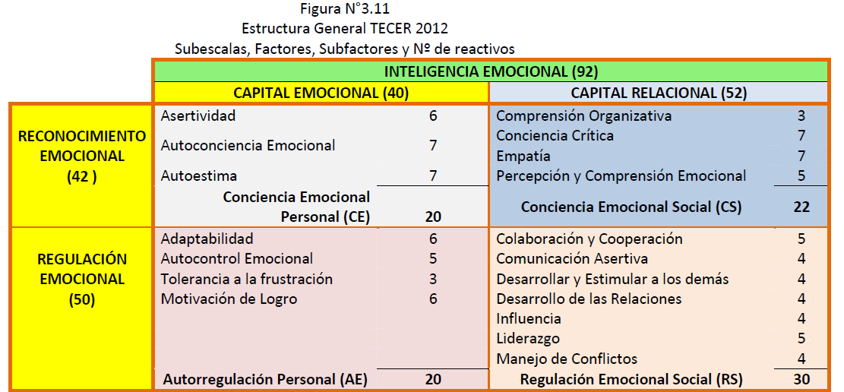
 |  | Auto Reconocimiento |  |  | Autoregulación |  |  |  | Reconocimiento |  |  |  | Regulación Social
 |  | Capital emocional |  |  |  |  |  |  | Capital Relacional
1 | abandono |  |  |  |  |  |  |  |  |  |  |  |  |  |  |  |  |  |  |  |  |  |  | Capital emocional | Auto Reconocimiento | Asertividad
.. |  |  |  |  |  |  |  |  |  |  |  |  |  |  |  |  |  |  |  |  |  |  |  |  |  | Autoconciencia Emocional
.. |  |  |  |  |  |  |  |  |  |  |  |  |  |  |  |  |  |  |  |  |  |  |  |  |  | Autoestima
.. |  |  |  |  |  |  |  |  |  |  |  |  |  |  |  |  |  |  |  |  |  |  |  |  | Autoregulación | Adaptabilidad
 |  |  |  |  |  |  |  |  |  |  |  |  |  |  |  |  |  |  |  |  |  |  |  |  |  | Autocontrol Emocional
 |  |  |  |  |  |  |  |  |  |  |  |  |  |  |  |  |  |  |  |  |  |  |  |  |  | Tolerancia a la Frustración
 |  |  |  |  |  |  |  |  |  |  |  |  |  |  |  |  |  |  |  |  |  |  |  |  |  | Motivación al Logro
281 | vulnerabilidad |  |  |  |  |  |  |  |  |  |  |  |  |  |  |  |  |  |  |  |  |  |  | Capital Relacional | Reconocimiento | Comprensión Organizativa
 |  |  |  |  |  |  |  |  |  |  |  |  |  |  |  |  |  |  |  |  |  |  |  |  |  | Conciencia Crítica
 |  |  |  |  |  |  |  |  |  |  |  |  |  |  |  |  |  |  |  |  |  |  |  |  |  | Empatía
 |  |  |  |  |  |  |  |  |  |  |  |  |  |  |  |  |  |  |  |  |  |  |  |  |  | Percepción y Comprensión Emocional
 |  |  |  |  |  |  |  |  |  |  |  |  |  |  |  |  |  |  |  |  |  |  |  |  | Regulación | Colaboración y Cooperación
 |  |  |  |  |  |  |  |  |  |  |  |  |  |  |  |  |  |  |  |  |  |  |  |  |  | Comunicación Asertiva
 |  |  |  |  |  |  |  |  |  |  |  |  |  |  |  |  |  |  |  |  |  |  |  |  |  | Desarrollar y Estimular a los demás
 |  |  |  |  |  |  |  |  |  |  |  |  |  |  |  |  |  |  |  |  |  |  |  |  |  | Desarrollo de la Relaciones
 |  |  |  |  |  |  |  |  |  |  |  |  |  |  |  |  |  |  |  |  |  |  |  |  |  | Influencia
 |  |  |  |  |  |  |  |  |  |  |  |  |  |  |  |  |  |  |  |  |  |  |  |  |  | Liderazgo
 |  |  |  |  |  |  |  |  |  |  |  |  |  |  |  |  |  |  |  |  |  |  |  |  |  | Manejo de Conflictos

